道路幅員図
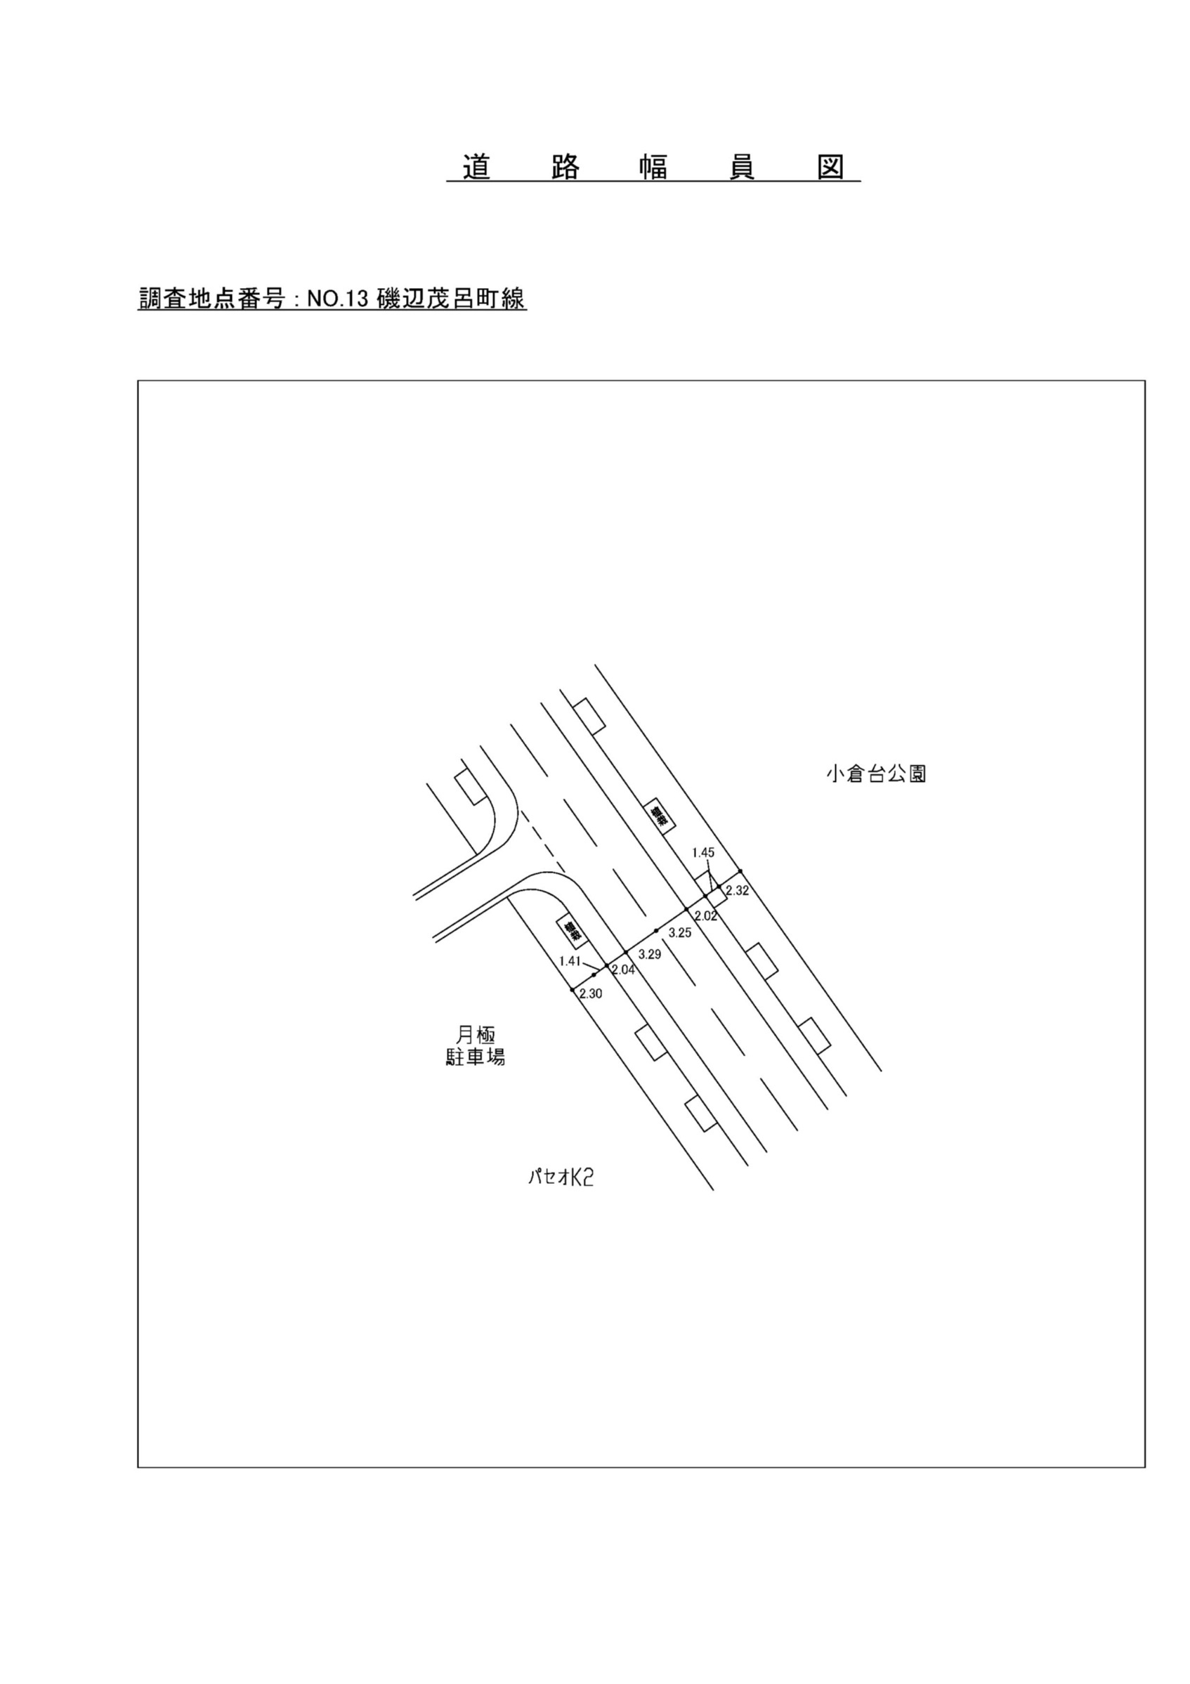

交通流動図
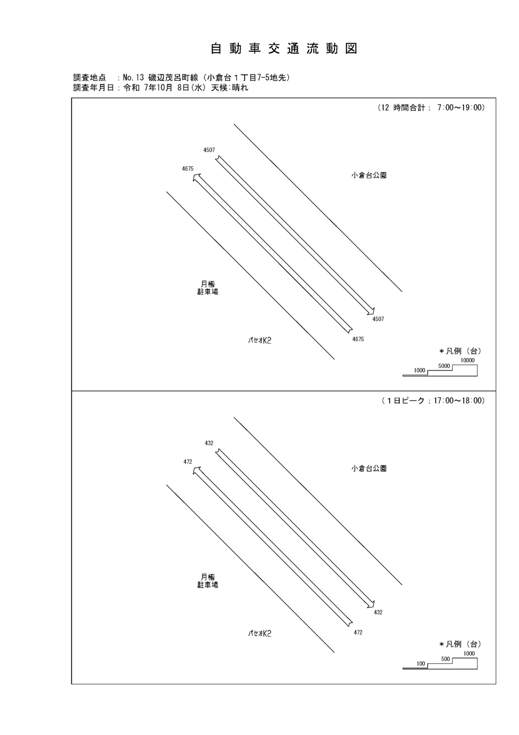

自動車変動図(1)
自 動 車 交 通 量 時 間 変 動 図 |  |  |  |  |  |  |  |  |  |  |  |  |  | 13 | 1008100
調査地点：№13 磯辺茂呂町線（小倉台１丁目7-5地先） |  |  |  |  |  |  |  |  |  |  |  |  |  |  | 方 向(1) |  |  | 方 向(2) |  |  | 合計 ( 1+ 2)
 |  |  |  |  |  |  |  |  |  |  |  |  |  | 7 | 336 | 25 | 7.4 | 394 | 17 | 4.3 | 730 | 42 | 5.8
調査年月日：令和 7年10月 8日(水) 天候:晴れ |  |  |  |  |  |  |  |  |  |  |  |  |  | 8 | 307 | 41 | 13.4 | 437 | 31 | 7.1 | 744 | 72 | 9.7
 |  |  |  |  |  |  |  |  |  |  |  |  |  | 9 | 377 | 16 | 4.2 | 387 | 30 | 7.8 | 764 | 46 | 6
 |  |  |  |  |  |  |  |  |  |  |  |  |  | 10 | 372 | 18 | 4.8 | 368 | 18 | 4.9 | 740 | 36 | 4.9
 |  |  |  |  |  |  |  |  |  |  |  |  |  | 11 | 401 | 31 | 7.7 | 342 | 19 | 5.6 | 743 | 50 | 6.7
 |  |  |  |  |  |  |  |  |  |  |  |  |  | 12 | 430 | 27 | 6.3 | 365 | 17 | 4.7 | 795 | 44 | 5.5
 |  |  |  |  |  |  |  |  |  |  |  |  |  | 13 | 349 | 25 | 7.2 | 317 | 11 | 3.5 | 666 | 36 | 5.4
 |  |  |  |  |  |  |  |  |  |  |  |  |  | 14 | 398 | 30 | 7.5 | 356 | 17 | 4.8 | 754 | 47 | 6.2
 |  |  |  |  |  |  |  |  |  |  |  |  |  | 15 | 394 | 22 | 5.6 | 363 | 29 | 8 | 757 | 51 | 6.7
 |  |  |  |  |  |  |  |  |  |  |  |  |  | 16 | 391 | 19 | 4.9 | 367 | 17 | 4.6 | 758 | 36 | 4.7
凡 例 |  |  |  |  |  |  |  |  |  |  |  |  |  | 17 | 472 | 11 | 2.3 | 432 | 10 | 2.3 | 904 | 21 | 2.3
 | 小型車 |  |  |  |  |  |  |  |  |  |  |  |  | 18 | 448 | 14 | 3.1 | 379 | 11 | 2.9 | 827 | 25 | 3
 | 大型車
 | 大型車混入率

方 向(1)

時間帯 | 7 | 8 | 9 | 10 | 11 | 12 | 13 | 14 | 15 | 16 | 17 | 18 | 計
全車合計 | 336 | 307 | 377 | 372 | 401 | 430 | 349 | 398 | 394 | 391 | 472 | 448 | 4675
小型車 | 311 | 266 | 361 | 354 | 370 | 403 | 324 | 368 | 372 | 372 | 461 | 434 | 4396
大型車 | 25 | 41 | 16 | 18 | 31 | 27 | 25 | 30 | 22 | 19 | 11 | 14 | 279
大型車混入率 | 7.4 | 13.4 | 4.2 | 4.8 | 7.7 | 6.3 | 7.2 | 7.5 | 5.6 | 4.9 | 2.3 | 3.1 | 6.0

方 向(2)

時間帯 | 7 | 8 | 9 | 10 | 11 | 12 | 13 | 14 | 15 | 16 | 17 | 18 | 計
全車合計 | 394 | 437 | 387 | 368 | 342 | 365 | 317 | 356 | 363 | 367 | 432 | 379 | 4507
小型車 | 377 | 406 | 357 | 350 | 323 | 348 | 306 | 339 | 334 | 350 | 422 | 368 | 4280
大型車 | 17 | 31 | 30 | 18 | 19 | 17 | 11 | 17 | 29 | 17 | 10 | 11 | 227
大型車混入率 | 4.3 | 7.1 | 7.8 | 4.9 | 5.6 | 4.7 | 3.5 | 4.8 | 8.0 | 4.6 | 2.3 | 2.9 | 5.0

合計 ( 1+ 2)

時間帯 | 7 | 8 | 9 | 10 | 11 | 12 | 13 | 14 | 15 | 16 | 17 | 18 | 計
全車合計 | 730 | 744 | 764 | 740 | 743 | 795 | 666 | 754 | 757 | 758 | 904 | 827 | 9182
小型車 | 688 | 672 | 718 | 704 | 693 | 751 | 630 | 707 | 706 | 722 | 883 | 802 | 8676
大型車 | 42 | 72 | 46 | 36 | 50 | 44 | 36 | 47 | 51 | 36 | 21 | 25 | 506
大型車混入率 | 5.8 | 9.7 | 6.0 | 4.9 | 6.7 | 5.5 | 5.4 | 6.2 | 6.7 | 4.7 | 2.3 | 3.0 | 5.5

歩行者自転車流動図
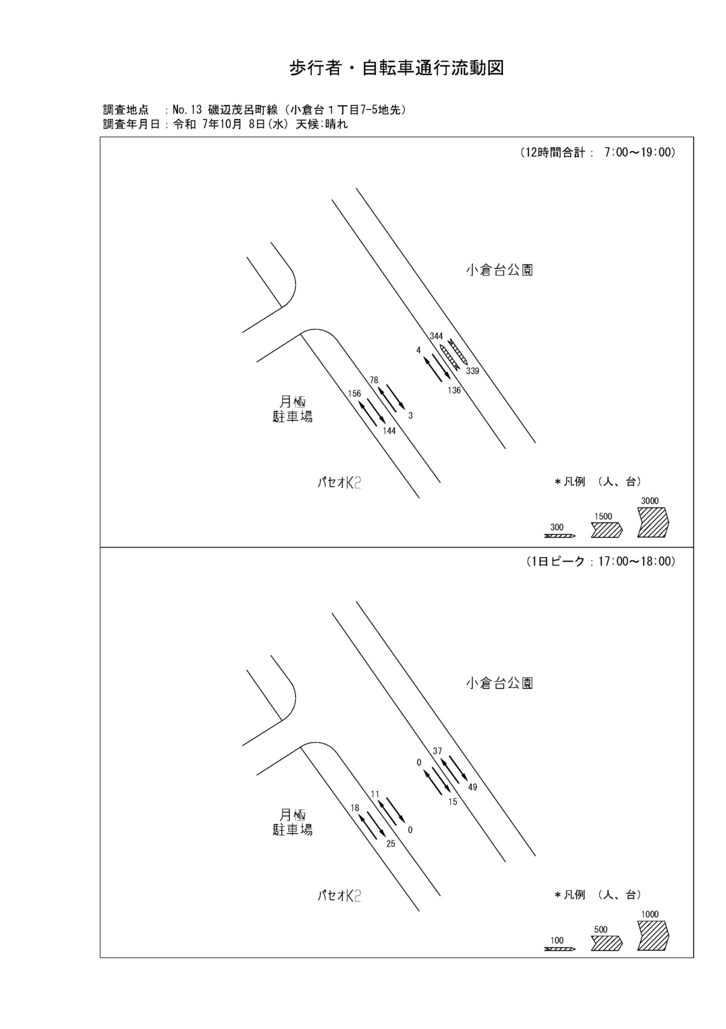

歩行者・自転車変動図(1)
歩 行 者 ･ 自 転 車 通 行 量 時 間 変 動 図 |  |  |  |  |  |  |  |  |  |  |  |  |  | 13 | 1008100
調査地点：№13 磯辺茂呂町線（小倉台１丁目7-5地先） |  |  |  |  |  |  |  |  |  |  |  |  |  |  | 方 向(ｱ) |  |  | 方 向(ｲ) |  |  | 合計 ( ｱ+ ｲ)
 |  |  |  |  |  |  |  |  |  |  |  |  |  | 7 | 12 | 0 | 12 | 8 | 4 | 4 | 20 | 4 | 16
調査年月日：令和 7年10月 8日(水) 天候:晴れ |  |  |  |  |  |  |  |  |  |  |  |  |  | 8 | 5 | 2 | 3 | 5 | 0 | 5 | 10 | 2 | 8
 |  |  |  |  |  |  |  |  |  |  |  |  |  | 9 | 9 | 5 | 4 | 9 | 2 | 7 | 18 | 7 | 11
 |  |  |  |  |  |  |  |  |  |  |  |  |  | 10 | 16 | 2 | 14 | 5 | 1 | 4 | 21 | 3 | 18
 |  |  |  |  |  |  |  |  |  |  |  |  |  | 11 | 10 | 2 | 8 | 5 | 1 | 4 | 15 | 3 | 12
 |  |  |  |  |  |  |  |  |  |  |  |  |  | 12 | 12 | 2 | 10 | 20 | 2 | 18 | 32 | 4 | 28
 |  |  |  |  |  |  |  |  |  |  |  |  |  | 13 | 13 | 4 | 9 | 11 | 2 | 9 | 24 | 6 | 18
 |  |  |  |  |  |  |  |  |  |  |  |  |  | 14 | 7 | 0 | 7 | 10 | 7 | 3 | 17 | 7 | 10
 |  |  |  |  |  |  |  |  |  |  |  |  |  | 15 | 9 | 4 | 5 | 14 | 1 | 13 | 23 | 5 | 18
 |  |  |  |  |  |  |  |  |  |  |  |  |  | 16 | 23 | 5 | 18 | 17 | 5 | 12 | 40 | 10 | 30
凡 例 |  |  |  |  |  |  |  |  |  |  |  |  |  | 17 | 18 | 5 | 13 | 25 | 4 | 21 | 43 | 9 | 34
 | 歩行者 |  |  |  |  |  |  |  |  |  |  |  |  | 18 | 22 | 5 | 17 | 15 | 7 | 8 | 37 | 12 | 25
 | 自転車

方 向(ｱ)

時間帯 | 7 | 8 | 9 | 10 | 11 | 12 | 13 | 14 | 15 | 16 | 17 | 18 | 計
合計人数 | 12 | 5 | 9 | 16 | 10 | 12 | 13 | 7 | 9 | 23 | 18 | 22 | 156
歩行者 | 12 | 3 | 4 | 14 | 8 | 10 | 9 | 7 | 5 | 18 | 13 | 17 | 120
自転車 | 0 | 2 | 5 | 2 | 2 | 2 | 4 | 0 | 4 | 5 | 5 | 5 | 36

方 向(ｲ)

時間帯 | 7 | 8 | 9 | 10 | 11 | 12 | 13 | 14 | 15 | 16 | 17 | 18 | 計
合計人数 | 8 | 5 | 9 | 5 | 5 | 20 | 11 | 10 | 14 | 17 | 25 | 15 | 144
歩行者 | 4 | 5 | 7 | 4 | 4 | 18 | 9 | 3 | 13 | 12 | 21 | 8 | 108
自転車 | 4 | 0 | 2 | 1 | 1 | 2 | 2 | 7 | 1 | 5 | 4 | 7 | 36

合計 ( ｱ+ ｲ)

時間帯 | 7 | 8 | 9 | 10 | 11 | 12 | 13 | 14 | 15 | 16 | 17 | 18 | 計
合計人数 | 20 | 10 | 18 | 21 | 15 | 32 | 24 | 17 | 23 | 40 | 43 | 37 | 300
歩行者 | 16 | 8 | 11 | 18 | 12 | 28 | 18 | 10 | 18 | 30 | 34 | 25 | 228
自転車 | 4 | 2 | 7 | 3 | 3 | 4 | 6 | 7 | 5 | 10 | 9 | 12 | 72

歩行者・自転車変動図(2)
歩 行 者 ･ 自 転 車 通 行 量 時 間 変 動 図 |  |  |  |  |  |  |  |  |  |  |  |  |  | 13 | 1008100
調査地点：№13 磯辺茂呂町線（小倉台１丁目7-5地先） |  |  |  |  |  |  |  |  |  |  |  |  |  |  | 方 向(ｳ) |  |  | 方 向(ｴ) |  |  | 合計 ( ｳ+ ｴ)
 |  |  |  |  |  |  |  |  |  |  |  |  |  | 7 | 7 | 7 | 0 | 0 | 0 | 0 | 7 | 7 | 0
調査年月日：令和 7年10月 8日(水) 天候:晴れ |  |  |  |  |  |  |  |  |  |  |  |  |  | 8 | 4 | 4 | 0 | 0 | 0 | 0 | 4 | 4 | 0
 |  |  |  |  |  |  |  |  |  |  |  |  |  | 9 | 7 | 7 | 0 | 0 | 0 | 0 | 7 | 7 | 0
 |  |  |  |  |  |  |  |  |  |  |  |  |  | 10 | 3 | 3 | 0 | 1 | 1 | 0 | 4 | 4 | 0
 |  |  |  |  |  |  |  |  |  |  |  |  |  | 11 | 4 | 4 | 0 | 0 | 0 | 0 | 4 | 4 | 0
 |  |  |  |  |  |  |  |  |  |  |  |  |  | 12 | 5 | 5 | 0 | 1 | 1 | 0 | 6 | 6 | 0
 |  |  |  |  |  |  |  |  |  |  |  |  |  | 13 | 5 | 5 | 0 | 0 | 0 | 0 | 5 | 5 | 0
 |  |  |  |  |  |  |  |  |  |  |  |  |  | 14 | 4 | 3 | 1 | 0 | 0 | 0 | 4 | 3 | 1
 |  |  |  |  |  |  |  |  |  |  |  |  |  | 15 | 7 | 7 | 0 | 1 | 1 | 0 | 8 | 8 | 0
 |  |  |  |  |  |  |  |  |  |  |  |  |  | 16 | 10 | 10 | 0 | 0 | 0 | 0 | 10 | 10 | 0
凡 例 |  |  |  |  |  |  |  |  |  |  |  |  |  | 17 | 11 | 11 | 0 | 0 | 0 | 0 | 11 | 11 | 0
 | 歩行者 |  |  |  |  |  |  |  |  |  |  |  |  | 18 | 11 | 11 | 0 | 0 | 0 | 0 | 11 | 11 | 0
 | 自転車

方 向(ｳ)

時間帯 | 7 | 8 | 9 | 10 | 11 | 12 | 13 | 14 | 15 | 16 | 17 | 18 | 計
合計人数 | 7 | 4 | 7 | 3 | 4 | 5 | 5 | 4 | 7 | 10 | 11 | 11 | 78
歩行者 | 0 | 0 | 0 | 0 | 0 | 0 | 0 | 1 | 0 | 0 | 0 | 0 | 1
自転車 | 7 | 4 | 7 | 3 | 4 | 5 | 5 | 3 | 7 | 10 | 11 | 11 | 77

方 向(ｴ)

時間帯 | 7 | 8 | 9 | 10 | 11 | 12 | 13 | 14 | 15 | 16 | 17 | 18 | 計
合計人数 | 0 | 0 | 0 | 1 | 0 | 1 | 0 | 0 | 1 | 0 | 0 | 0 | 3
歩行者 | 0 | 0 | 0 | 0 | 0 | 0 | 0 | 0 | 0 | 0 | 0 | 0 | 0
自転車 | 0 | 0 | 0 | 1 | 0 | 1 | 0 | 0 | 1 | 0 | 0 | 0 | 3

合計 ( ｳ+ ｴ)

時間帯 | 7 | 8 | 9 | 10 | 11 | 12 | 13 | 14 | 15 | 16 | 17 | 18 | 計
合計人数 | 7 | 4 | 7 | 4 | 4 | 6 | 5 | 4 | 8 | 10 | 11 | 11 | 81
歩行者 | 0 | 0 | 0 | 0 | 0 | 0 | 0 | 1 | 0 | 0 | 0 | 0 | 1
自転車 | 7 | 4 | 7 | 4 | 4 | 6 | 5 | 3 | 8 | 10 | 11 | 11 | 80

歩行者・自転車変動図(3)
歩 行 者 ･ 自 転 車 通 行 量 時 間 変 動 図 |  |  |  |  |  |  |  |  |  |  |  |  |  | 13 | 1008100
調査地点：№13 磯辺茂呂町線（小倉台１丁目7-5地先） |  |  |  |  |  |  |  |  |  |  |  |  |  |  | 方 向(ｵ) |  |  | 方 向(ｶ) |  |  | 合計 ( ｵ+ ｶ)
 |  |  |  |  |  |  |  |  |  |  |  |  |  | 7 | 1 | 1 | 0 | 21 | 19 | 2 | 22 | 20 | 2
調査年月日：令和 7年10月 8日(水) 天候:晴れ |  |  |  |  |  |  |  |  |  |  |  |  |  | 8 | 2 | 2 | 0 | 29 | 29 | 0 | 31 | 31 | 0
 |  |  |  |  |  |  |  |  |  |  |  |  |  | 9 | 0 | 0 | 0 | 5 | 5 | 0 | 5 | 5 | 0
 |  |  |  |  |  |  |  |  |  |  |  |  |  | 10 | 0 | 0 | 0 | 10 | 10 | 0 | 10 | 10 | 0
 |  |  |  |  |  |  |  |  |  |  |  |  |  | 11 | 0 | 0 | 0 | 6 | 6 | 0 | 6 | 6 | 0
 |  |  |  |  |  |  |  |  |  |  |  |  |  | 12 | 0 | 0 | 0 | 10 | 10 | 0 | 10 | 10 | 0
 |  |  |  |  |  |  |  |  |  |  |  |  |  | 13 | 0 | 0 | 0 | 8 | 8 | 0 | 8 | 8 | 0
 |  |  |  |  |  |  |  |  |  |  |  |  |  | 14 | 0 | 0 | 0 | 9 | 9 | 0 | 9 | 9 | 0
 |  |  |  |  |  |  |  |  |  |  |  |  |  | 15 | 0 | 0 | 0 | 7 | 7 | 0 | 7 | 7 | 0
 |  |  |  |  |  |  |  |  |  |  |  |  |  | 16 | 0 | 0 | 0 | 6 | 6 | 0 | 6 | 6 | 0
凡 例 |  |  |  |  |  |  |  |  |  |  |  |  |  | 17 | 0 | 0 | 0 | 15 | 15 | 0 | 15 | 15 | 0
 | 歩行者 |  |  |  |  |  |  |  |  |  |  |  |  | 18 | 1 | 1 | 0 | 10 | 10 | 0 | 11 | 11 | 0
 | 自転車

方 向(ｵ)

時間帯 | 7 | 8 | 9 | 10 | 11 | 12 | 13 | 14 | 15 | 16 | 17 | 18 | 計
合計人数 | 1 | 2 | 0 | 0 | 0 | 0 | 0 | 0 | 0 | 0 | 0 | 1 | 4
歩行者 | 0 | 0 | 0 | 0 | 0 | 0 | 0 | 0 | 0 | 0 | 0 | 0 | 0
自転車 | 1 | 2 | 0 | 0 | 0 | 0 | 0 | 0 | 0 | 0 | 0 | 1 | 4

方 向(ｶ)

時間帯 | 7 | 8 | 9 | 10 | 11 | 12 | 13 | 14 | 15 | 16 | 17 | 18 | 計
合計人数 | 21 | 29 | 5 | 10 | 6 | 10 | 8 | 9 | 7 | 6 | 15 | 10 | 136
歩行者 | 2 | 0 | 0 | 0 | 0 | 0 | 0 | 0 | 0 | 0 | 0 | 0 | 2
自転車 | 19 | 29 | 5 | 10 | 6 | 10 | 8 | 9 | 7 | 6 | 15 | 10 | 134

合計 ( ｵ+ ｶ)

時間帯 | 7 | 8 | 9 | 10 | 11 | 12 | 13 | 14 | 15 | 16 | 17 | 18 | 計
合計人数 | 22 | 31 | 5 | 10 | 6 | 10 | 8 | 9 | 7 | 6 | 15 | 11 | 140
歩行者 | 2 | 0 | 0 | 0 | 0 | 0 | 0 | 0 | 0 | 0 | 0 | 0 | 2
自転車 | 20 | 31 | 5 | 10 | 6 | 10 | 8 | 9 | 7 | 6 | 15 | 11 | 138

歩行者・自転車変動図(4)
歩 行 者 ･ 自 転 車 通 行 量 時 間 変 動 図 |  |  |  |  |  |  |  |  |  |  |  |  |  | 13 | 1008100
調査地点：№13 磯辺茂呂町線（小倉台１丁目7-5地先） |  |  |  |  |  |  |  |  |  |  |  |  |  |  | 方 向(ｷ) |  |  | 方 向(ｸ) |  |  | 合計 ( ｷ+ ｸ)
 |  |  |  |  |  |  |  |  |  |  |  |  |  | 7 | 28 | 3 | 25 | 33 | 2 | 31 | 61 | 5 | 56
調査年月日：令和 7年10月 8日(水) 天候:晴れ |  |  |  |  |  |  |  |  |  |  |  |  |  | 8 | 11 | 3 | 8 | 16 | 8 | 8 | 27 | 11 | 16
 |  |  |  |  |  |  |  |  |  |  |  |  |  | 9 | 59 | 9 | 50 | 43 | 5 | 38 | 102 | 14 | 88
 |  |  |  |  |  |  |  |  |  |  |  |  |  | 10 | 27 | 8 | 19 | 21 | 4 | 17 | 48 | 12 | 36
 |  |  |  |  |  |  |  |  |  |  |  |  |  | 11 | 20 | 6 | 14 | 22 | 11 | 11 | 42 | 17 | 25
 |  |  |  |  |  |  |  |  |  |  |  |  |  | 12 | 8 | 1 | 7 | 23 | 6 | 17 | 31 | 7 | 24
 |  |  |  |  |  |  |  |  |  |  |  |  |  | 13 | 19 | 11 | 8 | 12 | 6 | 6 | 31 | 17 | 14
 |  |  |  |  |  |  |  |  |  |  |  |  |  | 14 | 24 | 6 | 18 | 16 | 5 | 11 | 40 | 11 | 29
 |  |  |  |  |  |  |  |  |  |  |  |  |  | 15 | 25 | 11 | 14 | 48 | 3 | 45 | 73 | 14 | 59
 |  |  |  |  |  |  |  |  |  |  |  |  |  | 16 | 54 | 24 | 30 | 25 | 8 | 17 | 79 | 32 | 47
凡 例 |  |  |  |  |  |  |  |  |  |  |  |  |  | 17 | 37 | 14 | 23 | 49 | 20 | 29 | 86 | 34 | 52
 | 歩行者 |  |  |  |  |  |  |  |  |  |  |  |  | 18 | 32 | 14 | 18 | 31 | 8 | 23 | 63 | 22 | 41
 | 自転車

方 向(ｷ)

時間帯 | 7 | 8 | 9 | 10 | 11 | 12 | 13 | 14 | 15 | 16 | 17 | 18 | 計
合計人数 | 28 | 11 | 59 | 27 | 20 | 8 | 19 | 24 | 25 | 54 | 37 | 32 | 344
歩行者 | 25 | 8 | 50 | 19 | 14 | 7 | 8 | 18 | 14 | 30 | 23 | 18 | 234
自転車 | 3 | 3 | 9 | 8 | 6 | 1 | 11 | 6 | 11 | 24 | 14 | 14 | 110

方 向(ｸ)

時間帯 | 7 | 8 | 9 | 10 | 11 | 12 | 13 | 14 | 15 | 16 | 17 | 18 | 計
合計人数 | 33 | 16 | 43 | 21 | 22 | 23 | 12 | 16 | 48 | 25 | 49 | 31 | 339
歩行者 | 31 | 8 | 38 | 17 | 11 | 17 | 6 | 11 | 45 | 17 | 29 | 23 | 253
自転車 | 2 | 8 | 5 | 4 | 11 | 6 | 6 | 5 | 3 | 8 | 20 | 8 | 86

合計 ( ｷ+ ｸ)

時間帯 | 7 | 8 | 9 | 10 | 11 | 12 | 13 | 14 | 15 | 16 | 17 | 18 | 計
合計人数 | 61 | 27 | 102 | 48 | 42 | 31 | 31 | 40 | 73 | 79 | 86 | 63 | 683
歩行者 | 56 | 16 | 88 | 36 | 25 | 24 | 14 | 29 | 59 | 47 | 52 | 41 | 487
自転車 | 5 | 11 | 14 | 12 | 17 | 7 | 17 | 11 | 14 | 32 | 34 | 22 | 196

